Plan1
DIAGRAMAÇÃO - NOTAÇÕES GRÁFICAS | DIAGRAMAÇÃO - NOTAÇÕES GRÁFICAS
O que é a Diagramação em Modelagem de Dados? | Diagramação é como chamamos a representação gráfica de um esquema de Modelagem de Dados. Dentro da Modelagem de Dados temos pelo menos 2 tipos de diagramas básicos, que são o MER (Modelo Entidade Relacionamento) é onde criamos um diagrama apenas conceitual para entender à princípio quais são os conceitos do Banco de Dados de um Cliente, e temos o DER é que nós criamos o diagrama de verdade, aquele que realmente será usado pela equipe de desenvolvimento para criar o Banco de Dados, que é o DER (Diagrama Entidade Relacionamento). Nos 2 tipos de diagramas, em especial no DER, nós utilizamos notações gráficas para facilitar a escrita e o entendimento do diagrama.
Quais são os modelos de Diagramação mais utilizados para criação de Bancos de Dados? | Os Modelos de Diagramação mais utilizados são: - IDEF1N - Bachman - Min-Max - Pé de Galinha (Crow's Foot - Pé de Corvo) - Martin - UML - Peter Chen Os modelos mais utilizados são o Peter Chen e o Pé de Galinha, dependendo do local de trabalho pode ser adotado outro modelo, cada um deles usa notações gráficas diferentes.
Ilustre o uso dos diversos modelos de DER | 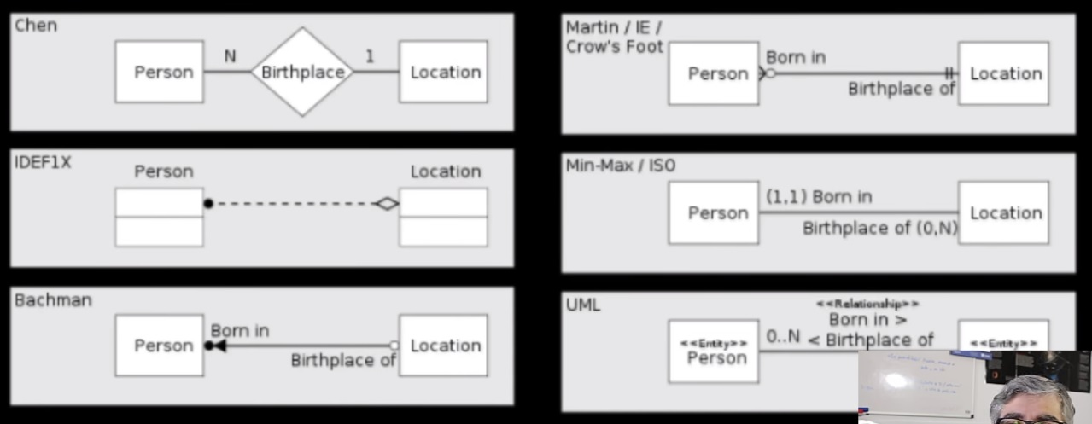
- reservado para a questão acima -
O que são Ferramantas CASE? | Ferramenta CASE (Computer Aided Software Enginnering - Programas de Auxílio para Engenharia de Computadores) é um termo usado para se referir aos softwares utilizados para gerenciar a engenharia de softwares e modelagem de aplicações para computadores. Dentre esses softwares temos aqueles que são voltados para a diagramação, em vez de você fazer a diagramação à mão, você pode utilizar esses softwares para criar o DER de um banco de dados.
Quais são as Ferramentas CASE mais utilizadas para Diagramação? | - Astah - Lucidchart - erwin Data Modeler - ERDPlus - GenMyModel - Star UML - Microsoft Visio - MySQL Workbench - Visual Paradigm
Que Notações Gráficas nós utilizamos nos diagramas do estilo Peter Chen | No DER de Peter Chen utilizamos 4 notações gráficas básicas: - Retângulos: para representar as Entidades; - Losângulos: para representar os Relacionamentos entre as Entidades; - Elipses: para representar os Atributos das Entidades, as vezes não são utilizadas para não poluir o diagrama visualmente; - Linhas: para fazer a interligação entre Entidades, Atributos e ________________________________ Relacionamentos;
- reservado para a questão acima -
Ilustre o uso de notações gráficas Peter Chen usando Microsoft Visio | 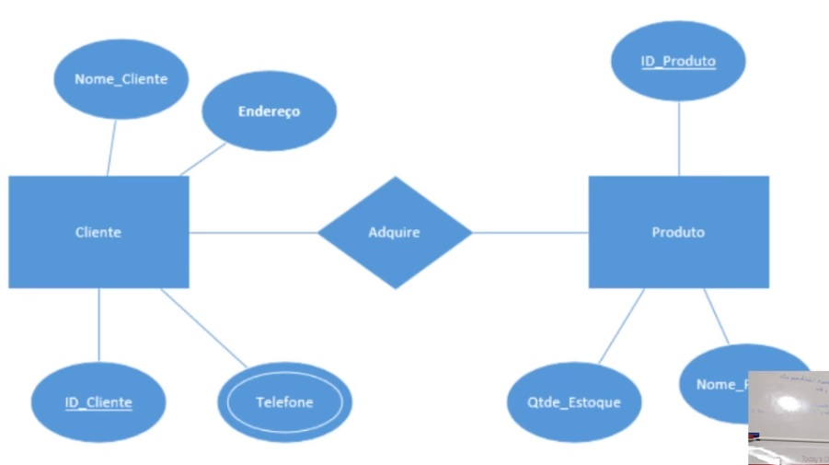
Que Notações Gráficas nós utilizamos nos diagramas estilo Pé de Galinha (Crow's Foot) | Nos Diagramas do tipo Crow's Foot nós não temos losângulos para representar os relacionamentos, todos os relacionamentos são representados em linhas que recebem escrito acima delas a característica do relacionamento. Quanto as Entidades, são representadas por retângulos divididos em linhas, onde temos a linha principal com o nome da Entidade e as linhas debaixo com os atributos. Cada linha de relacionamento é composta por símbolos especiais que dizem se o relacionamento é para "1", "muitos" ou "0". Nós também conseguimos representar as cardinalidades Mínima e Máxima utilizando 2 símbolos consecutivos numa extremidade da linha.
DIAGRAMAÇÃO - NOTAÇÕES GRÁFICAS | DIAGRAMAÇÃO - NOTAÇÕES GRÁFICAS
Quais são os tipos de linhas utilizadas para representar relacionamentos no Pé de Galinha (Crow's Foot)? | 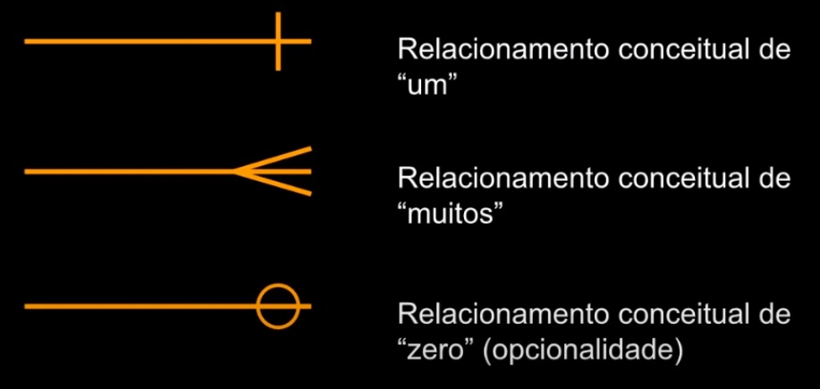
- reservado para a questão acima - | 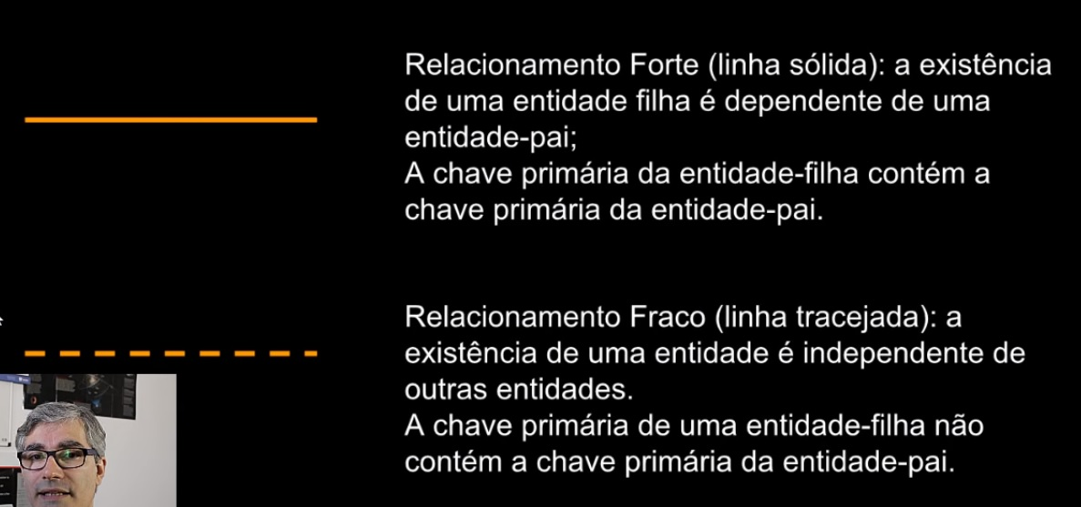
Ilustre o uso de notações gráficas Crow's Foot usando Microsoft Visio | 
- reservado para a questão acima -
Ilustre o uso de notações gráficas Crow's Foot usando Lucidchart | 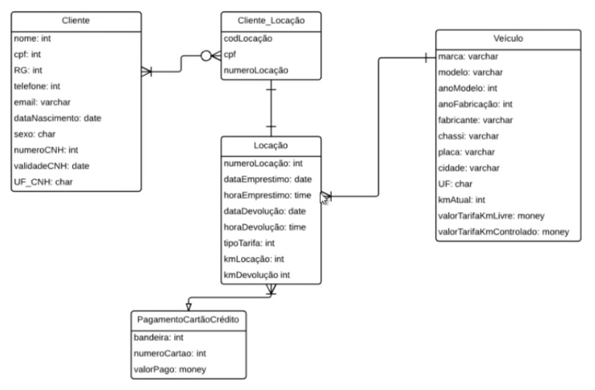
- reservado para a questão acima -

